2021
Model: | SIS 512 TCX

 |  |  |  |  | 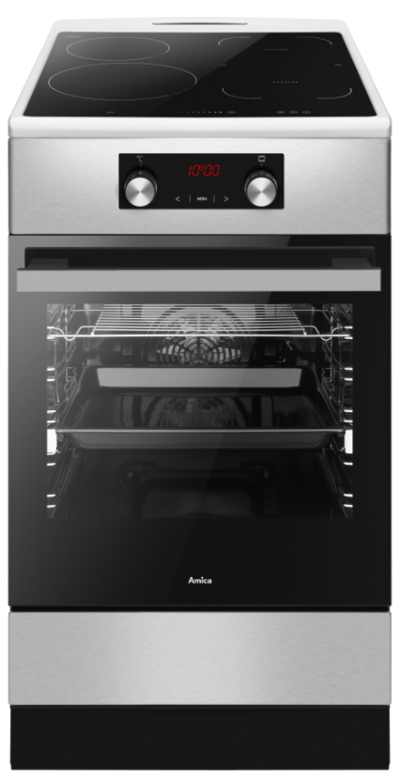
Indukční sporák
50 cm

Doporučená MOC (vč. DPH): |  |  | 14,990 Kč

Provozní vlastnosti:

Energetická třída: |  | A
Objem |  | 65 | l
Připojení k elektrické síti |  | 400 | V
Příkon |  | 10.5 | kW

Funkce:

Digitální displej / Typ programátoru Ts |  |  |  |  | Barva: |  | Nerez
Senzorové ovládání desky
Elektrická multifunkční trouba
12 | funkcí trouby vč. grilu a horkého vzduchu |  |  |  | Rozměry:
Super rychlý ohřev
Ukazatele zbytkového tepla |  |  |  |  |  | Výška: | 85 | cm
Booster |  |  |  |  |  | Šířka: | 50 | cm
SoftSteam - parní pečení |  |  |  |  |  | Hloubka: | 60 | cm

Konstrukce:

Gril |  | 1500 | W
Horní topné těleso |  | 900 | W
Spodní topné těleso |  | 1100 | W
Zadní kruhové topné těleso |  | 2100 | W |  | Objednací kód: |  | 57812
Teleskopické výsuvy plechů |  |  | 1x
Katalytické samočistící desky
Počet skel dveří trouby |  | 3
Výsuvný odkládací prostor

Indukční varná deska |  | 4 | zóny
Indukční zóna Booster 21 cm |  | 2 / 3 | kW | 1x
Indukční zóna Booster 18 cm |  | 1, 5 / 2,5* | kW | 2x
*nebo Auto Bridge 18 x 36 cm (3 kW)
Indukční zóna Booster 16 cm |  | 1,2 / 1,4 | kW | 1x

Ostatní údaje:

Hluboký pečicí plech |  |  |  | 1x
Rošt |  |  |  | 1x

